改修イメージ サンプル
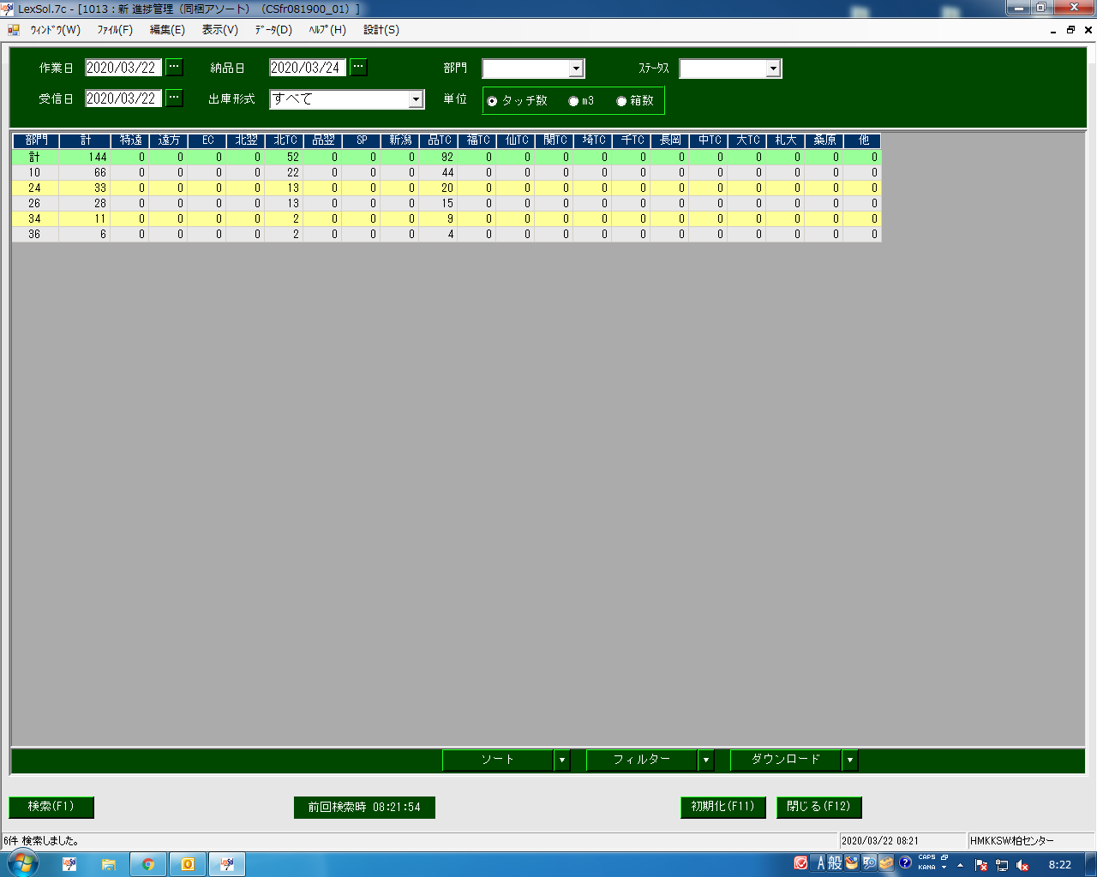

グループコードを選択したい

エリアを先に入れたい

